DADOS PRELIMINARES
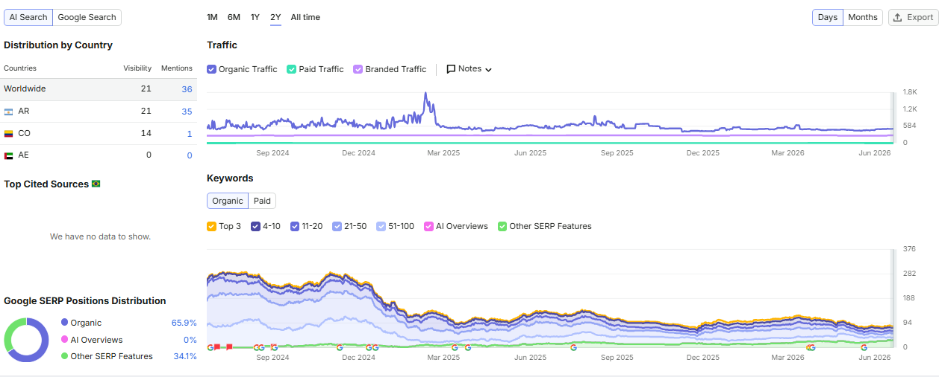
DADOS PRELIMINARES

